Лист1
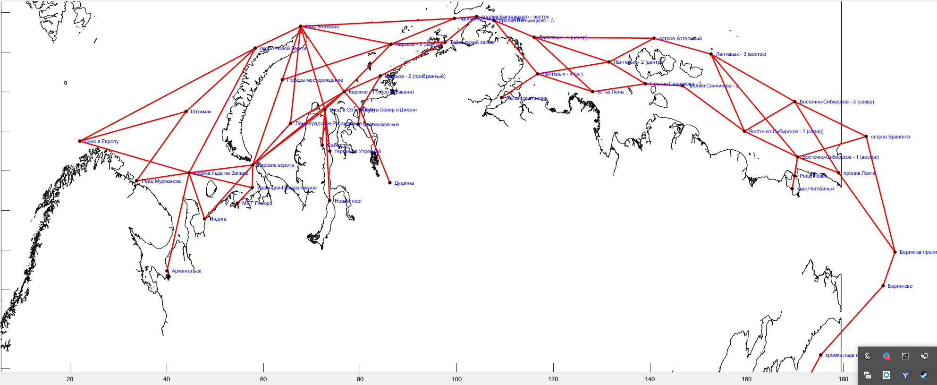
Название судна | Ледовый класс | Скорость, узлы (по чистой воде) | Пункт начала плавания | Пункт окончания плавания | Дата начала плавания
ДЮК II | Arc 5 | 15 | Новый порт | Рейд Мурманска | 2022-03-01
САРМАТ | Arc 4 | 15 | Сабетта | Архангельск | 2022-03-02
EDUARD TOLL | Arc 7 | 15 | Сабетта | Рейд Мурманска | 2022-03-04
GEORGIY USHAKOV | Arc 7 | 15 | Штокман | пролив Лонга | 2022-03-07
RUDOLF SAMOYLOVICH | Arc 7 | 15 | Новый порт | устье Лены | 2022-03-08
VLADIMIR VORONIN | Arc 7 | 15 | Сабетта | пролив Лонга | 2022-03-12
NIKOLAY YEVGENOV | Arc 7 | 14 | терминал Утренний | пролив Лонга | 2022-03-13
CHRISTOPHE DE MARGERIE | Arc 7 | 14 | Окно в Европу | терминал Утренний | 2022-03-07
BORIS VILKITSKY | Arc 7 | 19 | Окно в Европу | терминал Утренний | 2022-03-07
АРКТИКА-2 | Arc 5 | 19 | терминал Утренний | устье Лены | 2022-03-15
ИНЖЕНЕР ВЕШНЯКОВ | Arc 5 | 19 | Окно в Европу | терминал Утренний | 2022-03-09
ТАМБЕЙ | Arc 4 | 19 | Окно в Европу | терминал Утренний | 2022-03-16
ШТУРМАН АЛЬБАНОВ | Arc 7 | 19 | Штокман | Дудинка | 2022-03-26
НИКИФОР БЕГИЧЕВ | Arc 4 | 16 | Новый порт | Окно в Европу | 2022-03-10
НОРИЛЬСКИЙ НИКЕЛЬ | Arc 7 | 14 | Мыс Желания | устье Лены | 2022-03-13
АЙС ИГЛ | Arc 5 | 14 | Новый порт | Штокман | 2022-03-24
ШТУРМАН КОШЕЛЕВ | Arc 7 | 15 | пролив Лонга | Сабетта | 2022-03-04
ШТУРМАН ЩЕРБИНИН | Arc 7 | 15 | Победа месторождение | Окно в Европу | 2022-03-19
ШТУРМАН СКУРАТОВ | Arc 7 | 15 | терминал Утренний | устье Лены | 2022-03-19
ИОГАНН МАХМАСТАЛЬ | Arc 5 | 14 | Новый порт | Окно в Европу | 2022-03-17
BORIS SOKOLOV | Arc 7 | 14 | Архангельск | Дудинка | 2022-03-24
ИНЖЕНЕР ТРУБИН | Arc 5 | 12 | устье Лены | Новый порт | 2022-03-08
БАРЕНЦ | Arc 4 | 16 | Восточно-Сибирское - 1 (восток) | Рейд Мурманска | 2022-03-20
ПОЛАР КИНГ | Arc 5 | 16 | Восточно-Сибирское - 3 (север) | Архангельск | 2022-03-16
МЫС ДЕЖНЕВА | Arc 4 | 16 | Победа месторождение | Дудинка | 2022-04-01
СЕВМОРПУТЬ | Arc 5 | 14 | Штокман | Дудинка | 2022-04-08
ГРИГОРИЙ ШЕЛИХОВ | Arc 4 | 14 | Новый порт | устье Лены | 2022-04-10
УРАРТУ | Arc 4 | 18 | Архангельск | устье Лены | 2022-04-07
ФЕСКО ПАРИС | Arc 4 | 18 | терминал Утренний | пролив Лонга | 2022-04-15
ПРОГРЕСС | Arc 4 | 18 | Штокман | терминал Утренний | 2022-04-16
МИХАИЛ БРИТНЕВ | Arc 4 | 18 | Рейд Мурманска | Новый порт | 2022-04-16
САБЕТТА | Arc 4 | 16 | Индига | Победа месторождение | 2022-04-16
ГЕОРГИЙ УШАКОВ | Arc 4 | 16 | пролив Лонга | Штокман | 2022-04-06
СЕВЕРНЫЙ ПРОЕКТ | Arc 4 | 16 | Сабетта | Окно в Европу | 2022-04-20
НИКОЛАЙ ЧУДОТВОРЕЦ | Нет | 16 | Сабетта | Окно в Европу | 2022-04-23
БЕРИНГ | Arc 4 | 16 | Окно в Европу | терминал Утренний | 2022-04-22
ТОЛБУХИН | Arc 4 | 16 | Рейд Мурманска | Дудинка | 2022-04-23
ЯМАЛ КРЕЧЕТ | Arc 4 | 16 | Штокман | Новый порт | 2022-04-25
CLEAN VISION | Arc 4 | 14 | Штокман | устье Лены | 2022-04-27
YAMAL SPIRIT | Нет | 14 | Сабетта | Архангельск | 2022-04-27
ТИКСИ | Arc 4 | 16 | Новый порт | Окно в Европу | 2022-04-25
ТАЙБОЛА | Arc 4 | 16 | Рейд Мурманска | Новый порт | 2022-04-30

 |  | Наименование | Скорость, узлы (по чистой воде) | Ледовый класс | Начальное положение ледоколов на 27 февраля 2022
 |  | 50 лет Победы | 22 | Arc 9 | пролив Лонга
 |  | Ямал | 21 | Arc 9 | Рейд Мурманска
 |  | Таймыр | 18.5 | Arc 9 | Мыс Желания
 |  | Вайгач | 18.5 | Arc 9 | Победа месторождение

Формулу зависимости скорости от ледовой проходимости

